Graphql
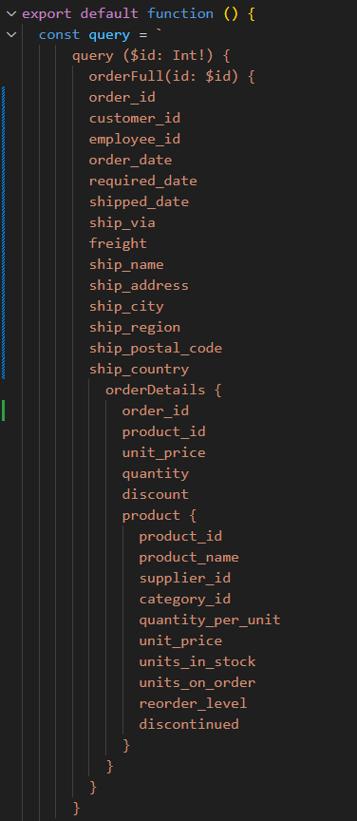
Pobieranie REST - 2 endpointy
Maksymalna liczba użytkowników | Miara | 1 | 2 | 3 | 4 | 5
100 | Średni czas grupy | - | - | - | - | -
 | Maksymalny czas grupy | - | - | - | - | -
 | p(90) grupy | - | - | - | - | -
 | p(95) grupy | - | - | - | - | -
 | Średni czas odpowiedzi (ms)
 | Minimalny czas odpowiedzi (ms)
 | Maksymalny czas odpowiedzi (ms)
 | p(90) (ms)
 | p(95) (ms)
 | Liczba zapytań |  |  |  |  |  | #DIV/0!
 | Czas operacji (s) |  |  |  |  |  | #DIV/0!
 | Przepustowość (req/s) |  |  |  |  |  | #DIV/0!
 | Otrzymane dane (GB) |  |  |  |  |  | #DIV/0!
 | Wysłane dane (MB) |  |  |  |  |  | #DIV/0!
1000 | Średni czas grupy | - | - | - | - | - | #DIV/0!
 | Maksymalny czas grupy | - | - | - | - | - | #DIV/0!
 | p(90) grupy | - | - | - | - | - | #DIV/0!
 | p(95) grupy | - | - | - | - | - | #DIV/0!
 | Średni czas odpowiedzi (ms) |  |  |  |  |  | #DIV/0!
 | Minimalny czas odpowiedzi (ms) |  |  |  |  |  | #DIV/0!
 | Maksymalny czas odpowiedzi (ms) |  |  |  |  |  | #DIV/0!
 | p(90) (ms) |  |  |  |  |  | #DIV/0!
 | p(95) (ms) |  |  |  |  |  | #DIV/0!
 | Liczba zapytań |  |  |  |  |  | #DIV/0!
 | Czas operacji (s) |  |  |  |  |  | #DIV/0!
 | Przepustowość (req/s) |  |  |  |  |  | #DIV/0!
 | Otrzymane dane (GB) |  |  |  |  |  | #DIV/0!
 | Wysłane dane (MB) |  |  |  |  |  | #DIV/0!
4000 | Średni czas grupy | - | - | - | - | - | #DIV/0!
 | Maksymalny czas grupy | - | - | - | - | - | #DIV/0!
 | p(90) grupy | - | - | - | - | - | #DIV/0!
 | p(95) grupy | - | - | - | - | - | #DIV/0!
 | Średni czas odpowiedzi (ms) |  |  |  |  |  | #DIV/0!
 | Minimalny czas odpowiedzi (ms) |  |  |  |  |  | #DIV/0!
 | Maksymalny czas odpowiedzi (ms) |  |  |  |  |  | #DIV/0!
 | p(90) (ms) |  |  |  |  |  | #DIV/0!
 | p(95) (ms) |  |  |  |  |  | #DIV/0!
 | Liczba zapytań |  |  |  |  |  | #DIV/0!
 | Czas operacji (s) |  |  |  |  |  | #DIV/0!
 | Przepustowość (req/s) |  |  |  |  |  | #DIV/0!
 | Otrzymane dane (GB) |  |  |  |  |  | #DIV/0!
 | Wysłane dane (MB) |  |  |  |  |  | #DIV/0!

Graphql - wybrane dane
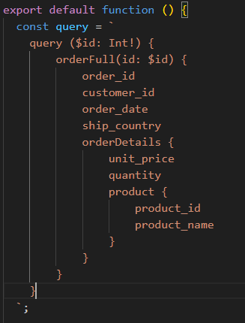
GraphQL wybrane pola
Maksymalna liczba użytkowników | Miara | 1 | 2 | 3 | 4 | 5
100 | Średni czas grupy | - | - | - | - | -
 | Maksymalny czas grupy | - | - | - | - | -
 | p(90) grupy | - | - | - | - | -
 | p(95) grupy | - | - | - | - | -
 | Średni czas odpowiedzi (ms)
 | Minimalny czas odpowiedzi (ms)
 | Maksymalny czas odpowiedzi (ms)
 | p(90) (ms)
 | p(95) (ms)
 | Liczba zapytań |  |  |  |  |  | #DIV/0!
 | Czas operacji (s) |  |  |  |  |  | #DIV/0!
 | Przepustowość (req/s) |  |  |  |  |  | #DIV/0!
 | Otrzymane dane (GB) |  |  |  |  |  | #DIV/0!
 | Wysłane dane (MB) |  |  |  |  |  | #DIV/0!
1000 | Średni czas grupy | - | - | - | - | - | #DIV/0!
 | Maksymalny czas grupy | - | - | - | - | - | #DIV/0!
 | p(90) grupy | - | - | - | - | - | #DIV/0!
 | p(95) grupy | - | - | - | - | - | #DIV/0!
 | Średni czas odpowiedzi (ms) |  |  |  |  |  | #DIV/0!
 | Minimalny czas odpowiedzi (ms) |  |  |  |  |  | #DIV/0!
 | Maksymalny czas odpowiedzi (ms) |  |  |  |  |  | #DIV/0!
 | p(90) (ms) |  |  |  |  |  | #DIV/0!
 | p(95) (ms) |  |  |  |  |  | #DIV/0!
 | Liczba zapytań |  |  |  |  |  | #DIV/0!
 | Czas operacji (s) |  |  |  |  |  | #DIV/0!
 | Przepustowość (req/s) |  |  |  |  |  | #DIV/0!
 | Otrzymane dane (GB) |  |  |  |  |  | #DIV/0!
 | Wysłane dane (MB) |  |  |  |  |  | #DIV/0!
4000 | Średni czas grupy | - | - | - | - | - | #DIV/0!
 | Maksymalny czas grupy | - | - | - | - | - | #DIV/0!
 | p(90) grupy | - | - | - | - | - | #DIV/0!
 | p(95) grupy | - | - | - | - | - | #DIV/0!
 | Średni czas odpowiedzi (ms) |  |  |  |  |  | #DIV/0!
 | Minimalny czas odpowiedzi (ms) |  |  |  |  |  | #DIV/0!
 | Maksymalny czas odpowiedzi (ms) |  |  |  |  |  | #DIV/0!
 | p(90) (ms) |  |  |  |  |  | #DIV/0!
 | p(95) (ms) |  |  |  |  |  | #DIV/0!
 | Liczba zapytań |  |  |  |  |  | #DIV/0!
 | Czas operacji (s) |  |  |  |  |  | #DIV/0!
 | Przepustowość (req/s) |  |  |  |  |  | #DIV/0!
 | Otrzymane dane (GB) |  |  |  |  |  | #DIV/0!
 | Wysłane dane (MB) |  |  |  |  |  | #DIV/0!

Graphql - wybrane dane, optymal
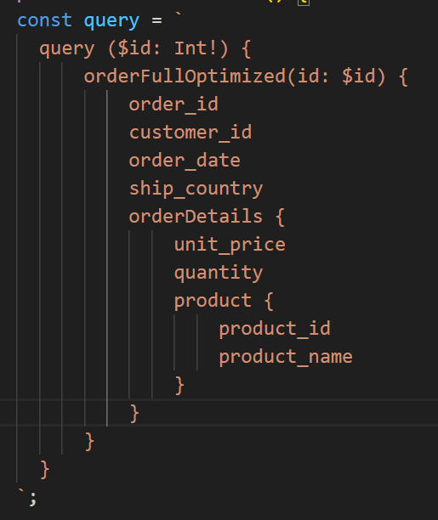
GraphQL wybrane pola
Maksymalna liczba użytkowników | Miara | 1 | 2 | 3 | 4 | 5
100 | Średni czas grupy | - | - | - | - | -
 | Maksymalny czas grupy | - | - | - | - | -
 | p(90) grupy | - | - | - | - | -
 | p(95) grupy | - | - | - | - | -
 | Średni czas odpowiedzi (ms)
 | Minimalny czas odpowiedzi (ms)
 | Maksymalny czas odpowiedzi (ms)
 | p(90) (ms)
 | p(95) (ms)
 | Liczba zapytań |  |  |  |  |  | #DIV/0!
 | Czas operacji (s) |  |  |  |  |  | #DIV/0!
 | Przepustowość (req/s) |  |  |  |  |  | #DIV/0!
 | Otrzymane dane (GB) |  |  |  |  |  | #DIV/0!
 | Wysłane dane (MB) |  |  |  |  |  | #DIV/0!
1000 | Średni czas grupy | - | - | - | - | - | #DIV/0!
 | Maksymalny czas grupy | - | - | - | - | - | #DIV/0!
 | p(90) grupy | - | - | - | - | - | #DIV/0!
 | p(95) grupy | - | - | - | - | - | #DIV/0!
 | Średni czas odpowiedzi (ms) |  |  |  |  |  | #DIV/0!
 | Minimalny czas odpowiedzi (ms) |  |  |  |  |  | #DIV/0!
 | Maksymalny czas odpowiedzi (ms) |  |  |  |  |  | #DIV/0!
 | p(90) (ms) |  |  |  |  |  | #DIV/0!
 | p(95) (ms) |  |  |  |  |  | #DIV/0!
 | Liczba zapytań |  |  |  |  |  | #DIV/0!
 | Czas operacji (s) |  |  |  |  |  | #DIV/0!
 | Przepustowość (req/s) |  |  |  |  |  | #DIV/0!
 | Otrzymane dane (GB) |  |  |  |  |  | #DIV/0!
 | Wysłane dane (MB) |  |  |  |  |  | #DIV/0!
4000 | Średni czas grupy | - | - | - | - | - | #DIV/0!
 | Maksymalny czas grupy | - | - | - | - | - | #DIV/0!
 | p(90) grupy | - | - | - | - | - | #DIV/0!
 | p(95) grupy | - | - | - | - | - | #DIV/0!
 | Średni czas odpowiedzi (ms) |  |  |  |  |  | #DIV/0!
 | Minimalny czas odpowiedzi (ms) |  |  |  |  |  | #DIV/0!
 | Maksymalny czas odpowiedzi (ms) |  |  |  |  |  | #DIV/0!
 | p(90) (ms) |  |  |  |  |  | #DIV/0!
 | p(95) (ms) |  |  |  |  |  | #DIV/0!
 | Liczba zapytań |  |  |  |  |  | #DIV/0!
 | Czas operacji (s) |  |  |  |  |  | #DIV/0!
 | Przepustowość (req/s) |  |  |  |  |  | #DIV/0!
 | Otrzymane dane (GB) |  |  |  |  |  | #DIV/0!
 | Wysłane dane (MB) |  |  |  |  |  | #DIV/0!

